Дефекты
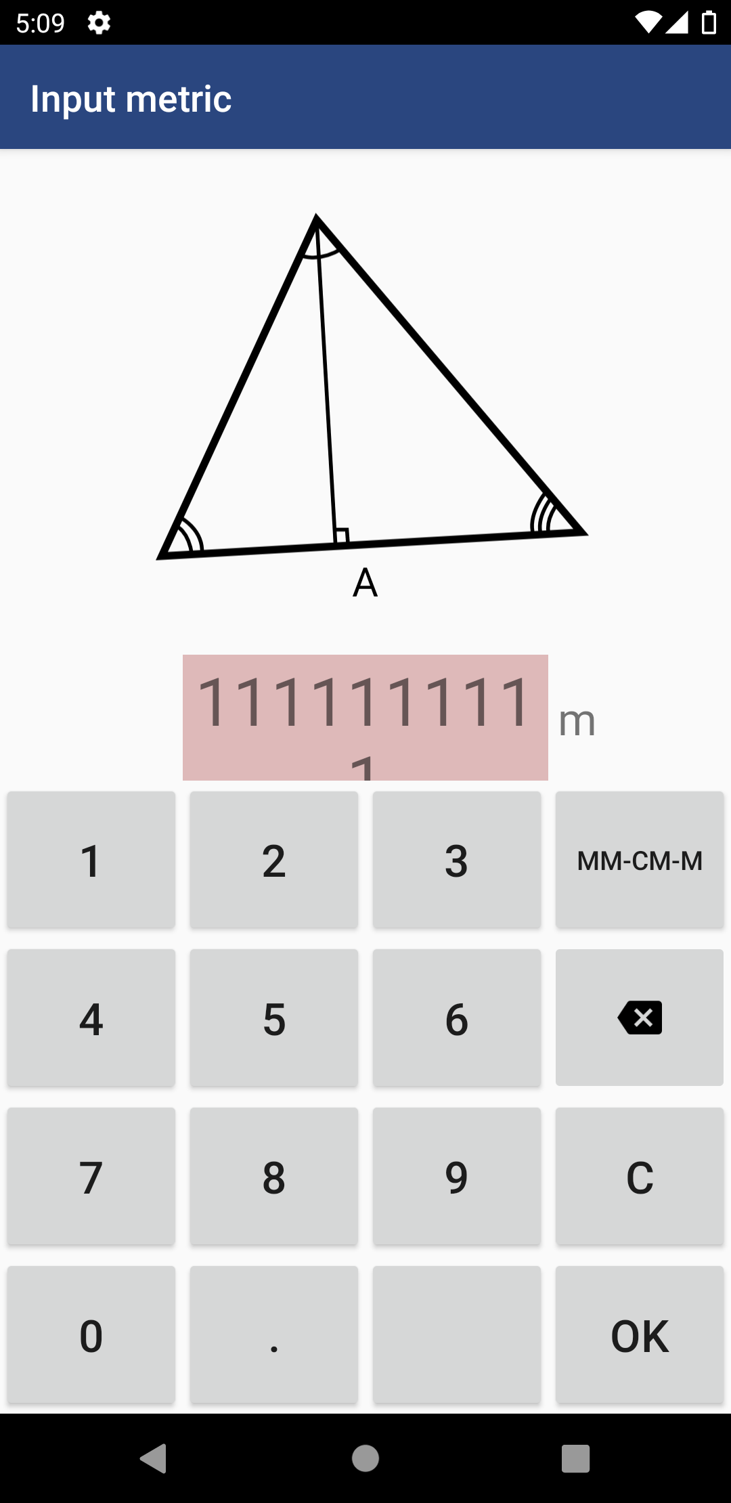
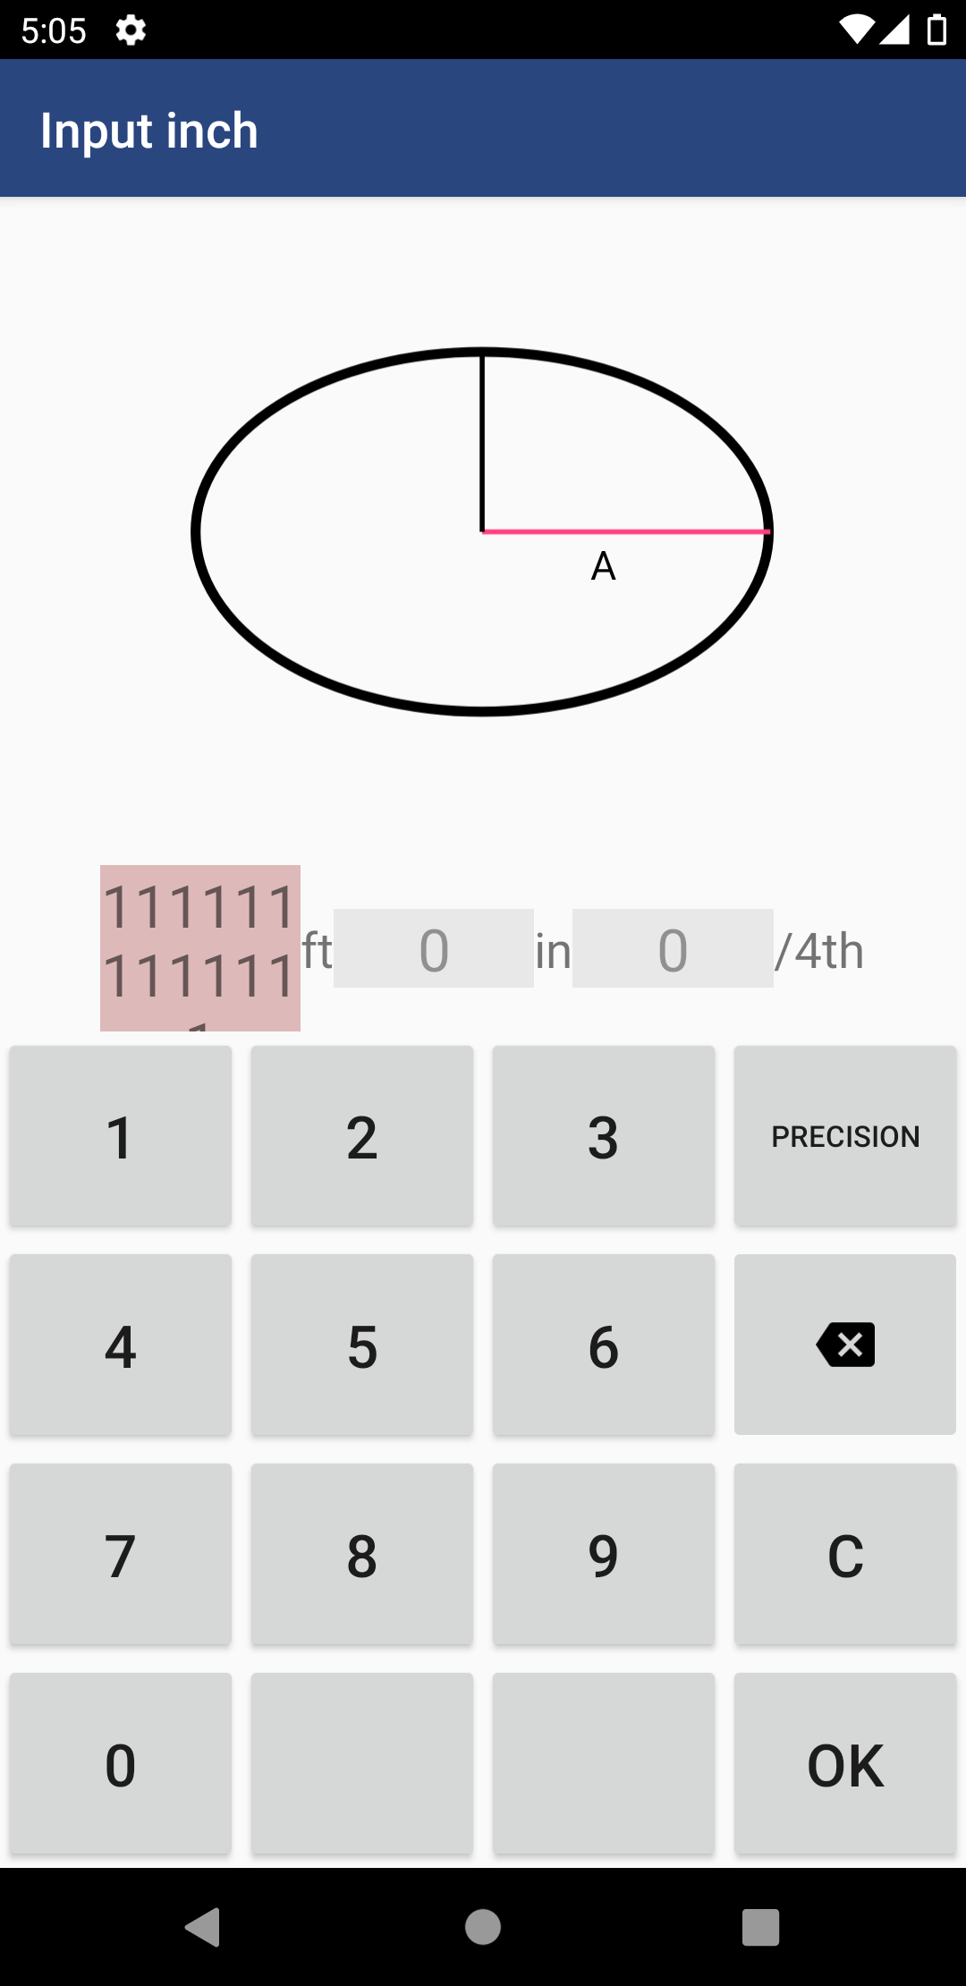
№ 1 | Заголовок | Поле ввода параметра фигуры скрывается под клавиатурой при адаптации по высоте
 | Окужение | Android Studio Pixel 3a API 30 Android 11.0 / ENG
 | Severity | Minor
 | Описание | 1. Установить "Measurement system" - "Metric" 2. Выбрать фигуру "Triangle" 3. Нажать на букуву "A" 4. Ввести в ячейку 10-ти значное число - "111111111" Результат: Поле ввода параметра увеличивается по высоте, скрывается под клавиатурой Ожидаемый результат: Поле ввода адаптируется по высоте строк, полностью отображаются поле и вводимые числа Примечание: Данный дефект воспроизводится у всех фигур, у любого параметра. В Measurement system - Imperial данный баг воспроизводиться от 13-ти значном числе

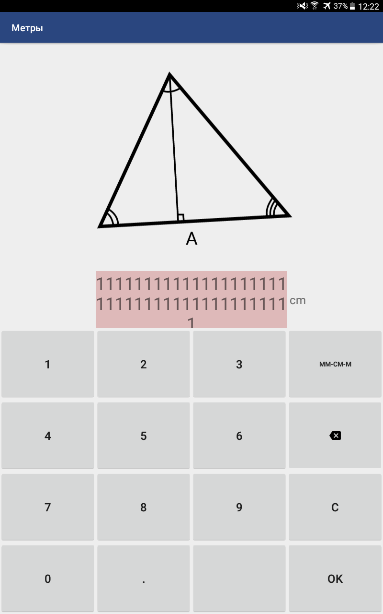
№ 2 | Заголовок | Поле ввода параметра фигуры скрывается под клавиатурой при адаптации по высоте
 | Окужение | Samsung Galaxy Tab 4, Android 5.0.2 / RU
 | Severity | Minor
 | Описание | 1. Установить "Система измерений" - "Метрическая" 2. Выбрать фигуру "Треугольник" 3. Нажать на букуву "A" 4. Ввести в ячейку 41-значное число Результат: Поле ввода параметра увеличивается по высоте, скрывается под клавиатурой Ожидаемый результат: Поле ввода адаптируется по высоте строк, полностью отображаются поле и вводимые числа Примечание: Данный дефект воспроизводится у всех фигур, у любого параметра.
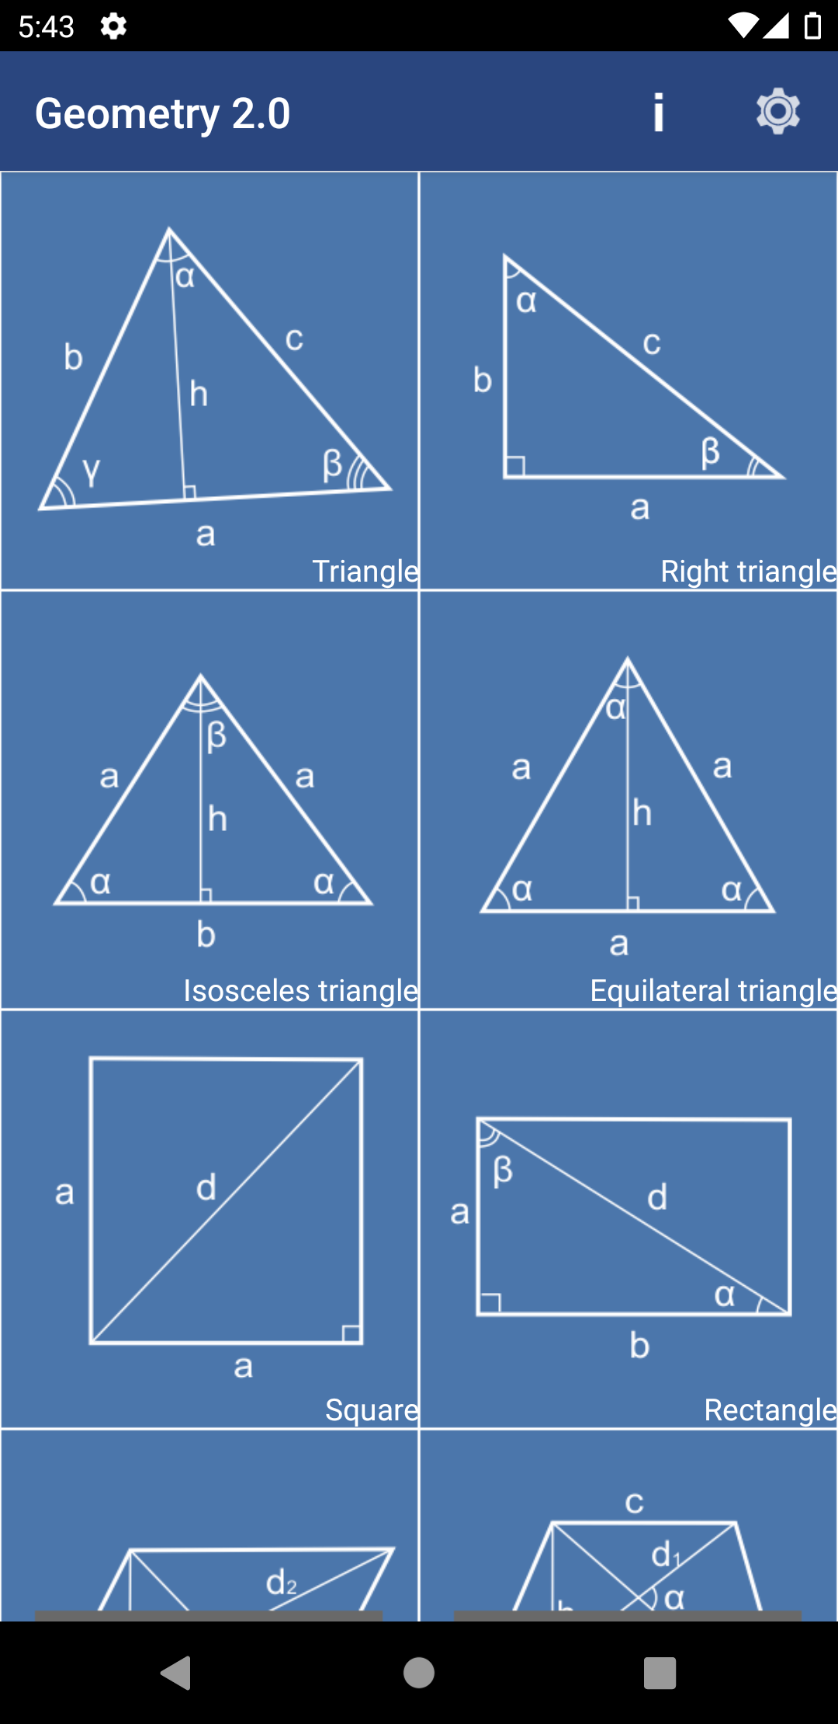
№ 3 | Заголовок | Названия фигур приклеяны к правой нижней границе рамки в каталоге фигур
 | Окужение | На всех окружениях
 | Severity | Enhancement
 | Описание | 1. Зайти в приложение на главную страницу выбора фигур Примечание: Рекомендация по улучшению UI - необходимы отступы для названия фигуры от правой нижней рамки каждой фигуры

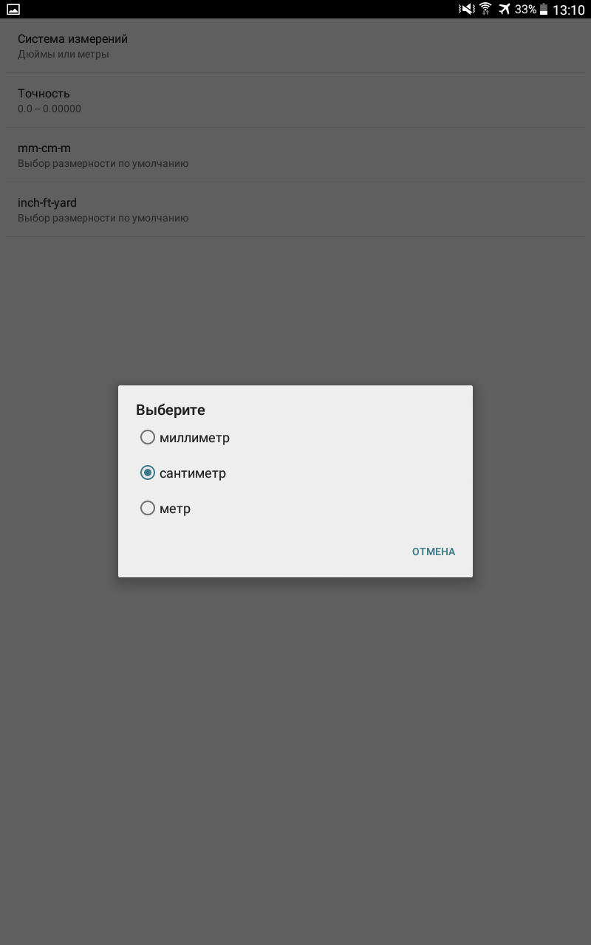
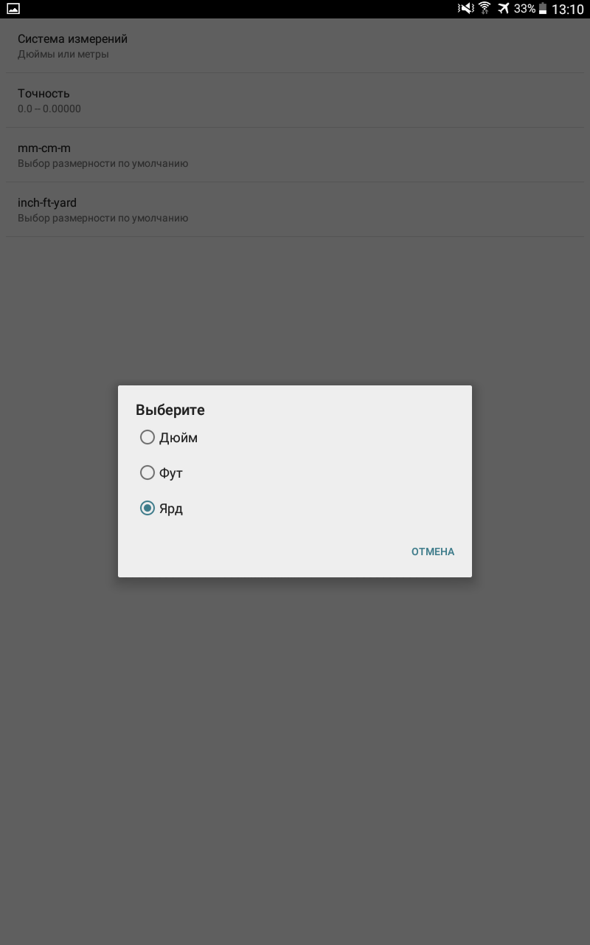
№ 4 | Заголовок | В настройках "Выбор размерности по умолчанию" язык не соответствует языку при выборе единиц измерения
 | Окужение | Samsung Galaxy Tab 4, Android 5.0.2 / RU
 | Severity | Minor
 | Описание | 1. Зайти в меню настроек в приложении 2. Выбрать пункт "mm-cm-m" Выбор размерности по умолчанию 3. Выбрать пункт "inch-ft-yard" Выбор размерности по умолчанию Результат: Название пунктов размерности на латинице, выбор единиц измерения на кириллице Ожидаемый результат: Выбор единиц измерения должен быть указан на латинице согласно международной классификации единиц измерения Примечание: В зависимости от целей локализации приложения возможно привести единицы измерения к единому языку версии RU

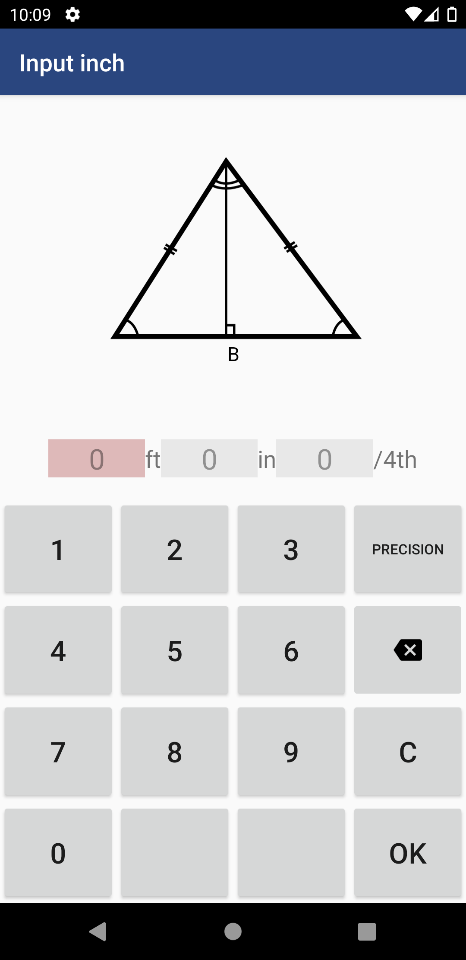
№ 5 | Заголовок | Для расчета фигуры нельзя ввести значения в ярдах при выборе соответствующей размерности в настройках
 | Окужение | На всех окружениях
 | Severity | Major
 | Описание | 1. Установить "Система измерений" - "Имперская" 2. Установить в "inch-ft-yard" Выбор размерности по умолчанию - Ярд 3. Выбрать фигуру "Равнобедренный треугольник" 4. Нажать на букуву "A" Результат: Отсутствует возможность ввести параметры в ярдах, только ft(футы), in(дюймы) Ожидаемый результат: Поле для ввода ярдов присутствует

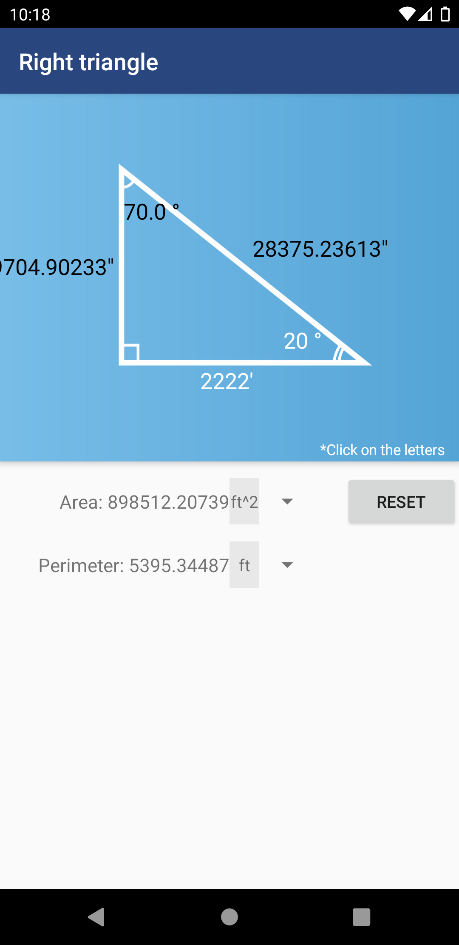
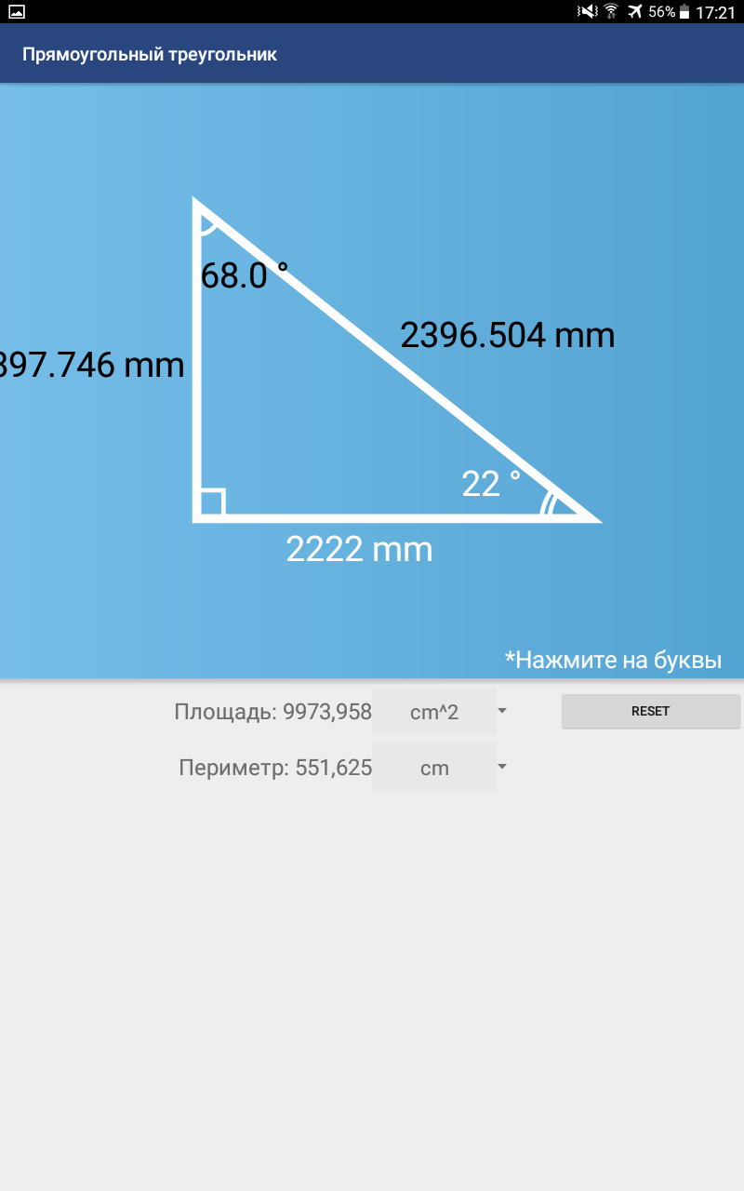
№6 | Заголовок | Результат расчета выходит за границы экрана |  | Samsung Galaxy Tab 4, Android 5.0.2 / RU
 | Окужение | Android Studio Pixel 3a API 30 Android 11.0 / ENG
 | Severity | Critical
 | Описание | 1. Установить "Measurement system" - "Imperial " 2. Выбрать фигуру "Right triangle" 3. В параметр "A" ввести 2222ft 4. В параметр угол бэта ввести 22 градусов 5. Нажать кнопку "ОК" Результат: Результат расчета стороны "В" выходит за рамки экрана, полностью не отображается Ожидаемый результат: Все результаты расчета полностью отображаются Примечание: Данный дефект воспроизводится у всех фигур при аналогичных данных, где есть возможность указать градус угла

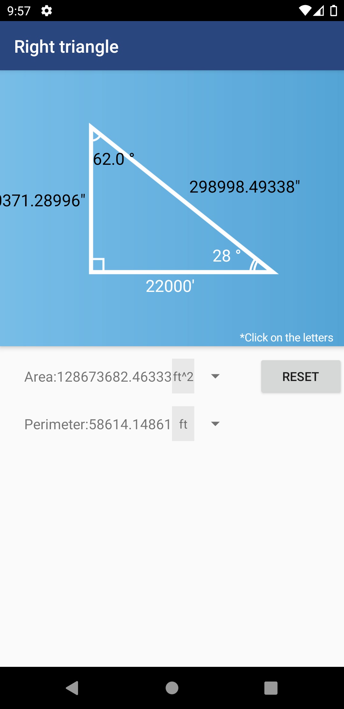

№7 | Заголовок | Результат расчета выходит за границы экрана |  | Samsung Galaxy Tab 4, Android 5.0.2 / RU
 | Окужение | Android Studio Pixel 3a API 30 Android 11.0 / ENG
 | Severity | Critical
 | Описание | 1. Установить "Measurement system" - "Imperial " 2. Выбрать фигуру "Right triangle" 3. В параметр "A" ввести 22000ft 4. В параметр угол бэта ввести 28 градусов 5. Нажать кнопку "ОК" Результат: Результат расчета стороны "В" выходит за рамки экрана, полностью не отображается Ожидаемый результат: Все результаты расчета полностью отображаются Примечание: Данный дефект воспроизводится у всех фигур при аналогичных данных, где есть возможность указать градус угла.

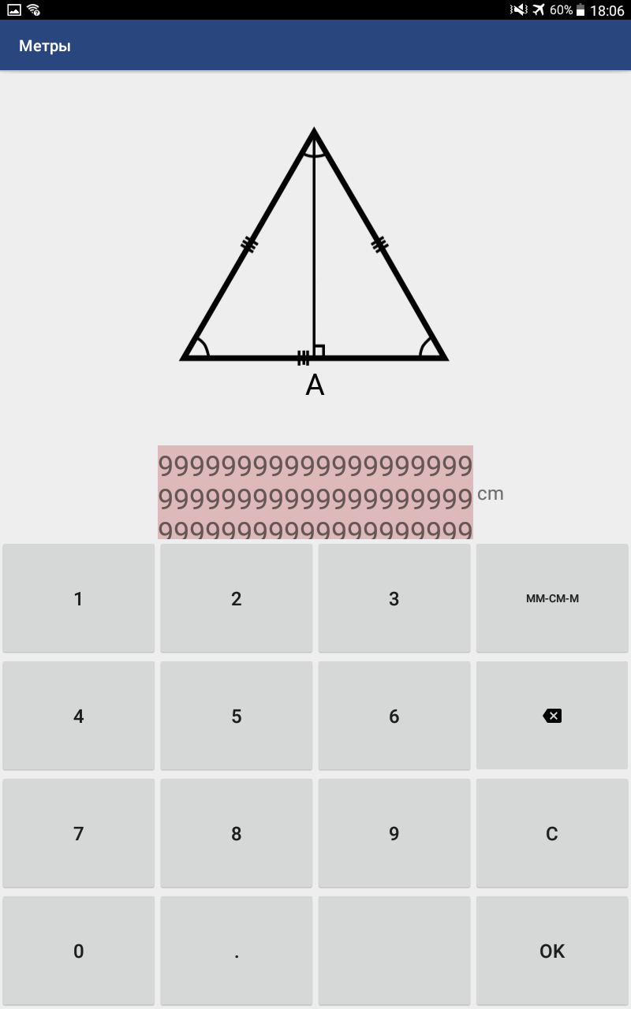
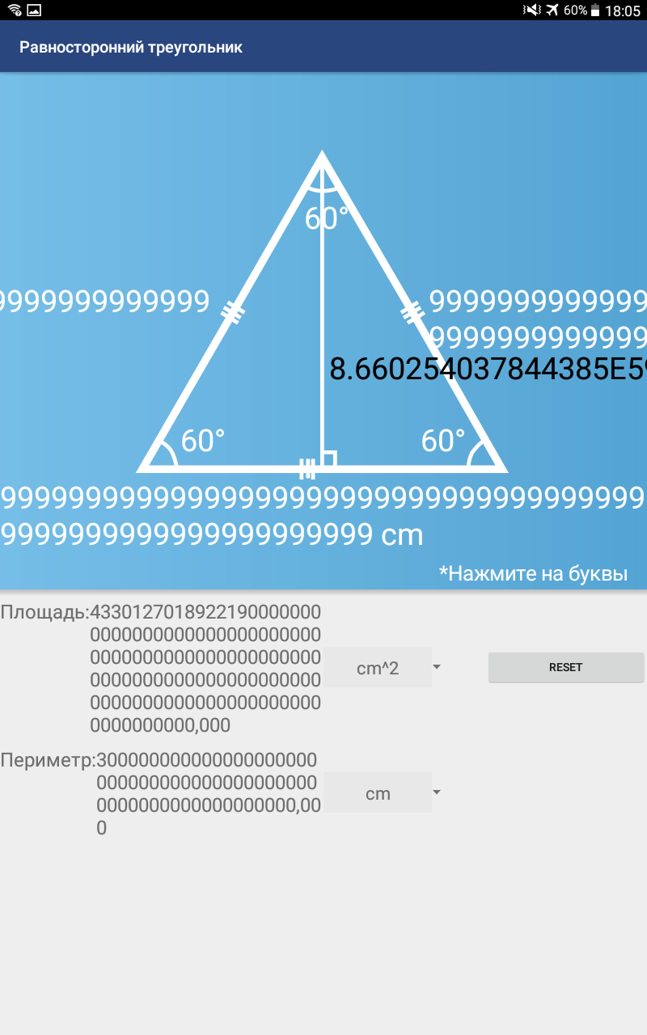
№8 | Заголовок | Нет адаптации поля ввода и результатов расчета при вводе максимального значения
 | Окужение | Samsung Galaxy Tab 4, Android 5.0.2 / RU
 | Severity | Critical
 | Описание | 1. Установить "Система измерений" - "Метрическая" 2. Выбрать фигуру "Равносторонний треугольник" 3. Нажать на букуву "A" 4. Ввести в ячейку 60-ти значное число 5. Нажать на кнопку "ОК" Результат: Третья строка поля ввода частично скрыта под клавиатуру, результаты расчета выходят за границы разрешения экрана. Ожидаемый результат: Поле ввода адаптируется по высоте строк, полностью отображаются вводимые числа. Вывод результата адаптируется под ширину экрана, полностью отображается. Примечание: Данный дефект воспроизводится у всех фигур, у любого параметра.

№9 | Заголовок | При Имперской системе приложение вылетает при попытке расчета с максимальным кол-ом символов
 | Окужение | Android Studio Pixel 3a API 30 Android 11.0 / ENG
 | Severity | Critical
 | Описание | 1. Установить "Measurement system" - "Imperial " 2. Выбрать фигуру "Equilateral triangle" 3. Нажать на букуву "A" 4. Ввести в ячейку 18-ти значное число 5. Нажать на кнопку "ОК" Результат: Поле ввода параметра увеличивается по высоте, но скрывается под клавиатурой. После нажатия кнопки "Ок" приложение перезагружается, после запуска придлагает вводить метрические единицы измерения, в настройках по прежнему стоит Measurement system - Imperial Ожидаемый результат: Поле ввода адаптируется по высоте строк, полностью отображаются поле и вводимые числа, приложение выполняет расчет по максимальному числу Примечание: Данный дефект воспроизводится у всех фигур, у любого параметра. | 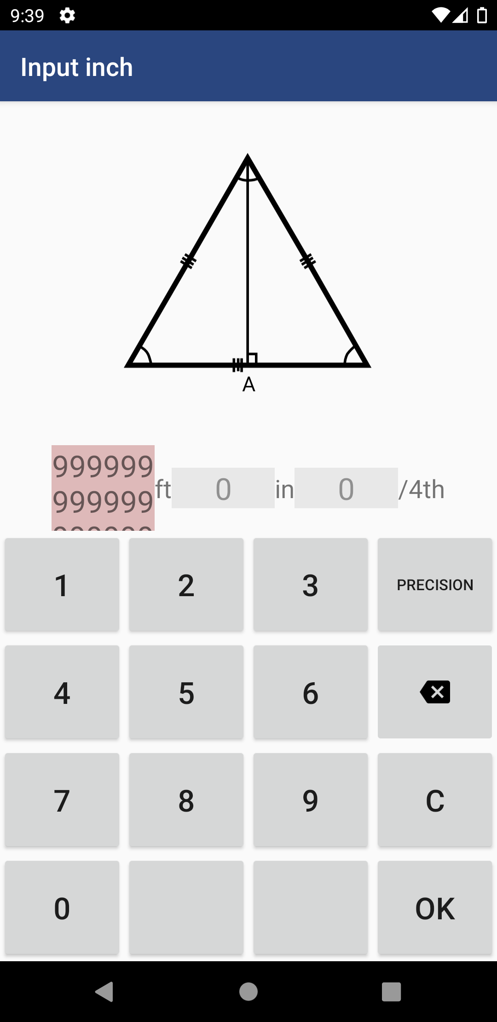 | 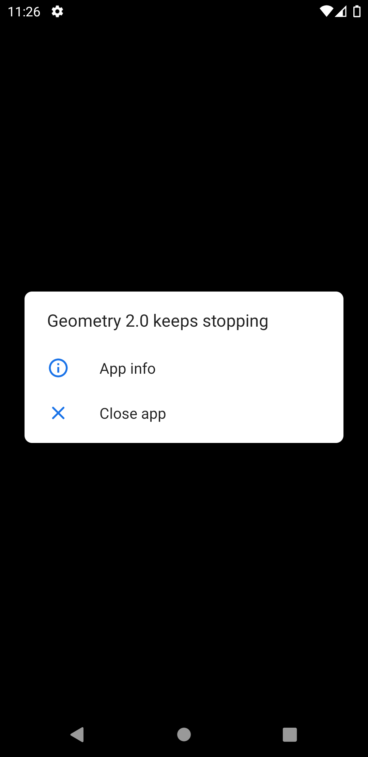 | 